Вариант
АНТИПАЖАРНЫЙ КОМПЛЕКТЫ ISEO |  |  |  |  |  | АНТИПАЖАРНЫЙ КОМПЛЕКТЫ ICSA |  |  |  |  | АНТИПАЖАРНЫЙ КОМПЛЕКТЫ CISA |  |  |  |  | АНТИПАЖАРНЫЙ КОМПЛЕКТЫ ИТАЛИЯ
Фото |  | ID | Бренд | Наименование | Кол-во | Фото | ID | Бренд | Наименование | Кол-во | Фото | ID | Бренд | Наименование | Кол-во | Фото |  | ID | Бренд | Наименование | Кол-во
 |  | 9414000504 | ISEO | Ручка антипаника на противопажарную дверь, черный | 1 комплект |  | A401 | ICSA | Ручка внутренняя толкающая антипаника, цвет черный | 1 комплект |  | 59011100 | CIZA | Ручка антипаника на противопажарную дверь, черный | 1 комплект | 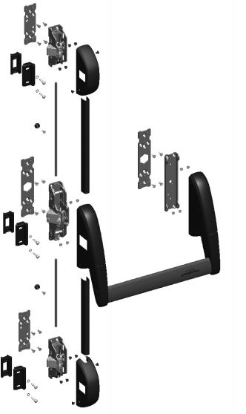 | 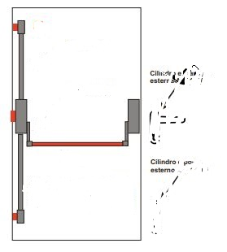 | 6000,97/1200 | SAVIO BERNINI | Реверсивная вертикальная противопаниковая, 3 точки запирания в комплекте с тягами коробами, нажимной красной О образной поперечной ручкой, в комплекте с торцевыми планками запирания, верхняя и нижняя боковаые фиксаторы защелки в комплектк, цвет черный, поперечная нажимная ручка красная | 1 комплект
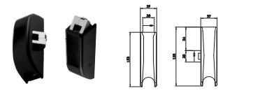 |  | 9410204504 | ISEO | Комплект защелка верхний и нижний, черный | 1 комплект |  | A455/T | ICSA | Комплект защелок верх низ боковые с тягами и направляющими, черные цвет | 1 комплект |  | 7007140 | CIZA | поперечная рукаятка нажатия, цвет красный L=2200 | 1 комплект
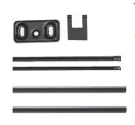 |  | 94100205 | ISEO | комплект тяг и короб тяг с пластиной под защелку для верхней и нижней защнлки, цвет черный | 1 комплект |  | A1090 | ICSA | Ручка с замком с внешней стороны | 1 комплект |  | 7063510 | CIZA | Пара боковых защелок • ПОСТАВЛЯЕТСЯ В СТАНДАРТЕ: - Нападающие пункт 1.07072.20.0 - 2 гибких кабеля - 2 крышки кабеля - 2 соединительные пластины - 2 кабельных крючка • ПО ЗАПРОСУ: - Элемент нападающего 1.07072.21.0 | 1 комплект | 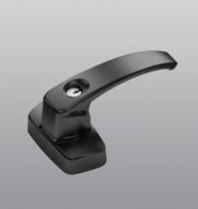 |  | 6010.873 | SAVIO BERNINI | Наружная ручка с холостым ходом из окрашенного цинково-алюминиевого сплава и оцинкованной стали, рукоятка из цинково-алюминиевого сплава, с цилиндром в разных комбинациях, 3 никелированных ключа, квадратный стержень из стали с белой оцинковкой, 2 винта TS М5х80 из оцинкованной стали. | 1 комплект
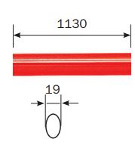 |  | 945928 | ISEO | поперечная рукаятка нажатия, цвет красный | 1 шт. |  | 1100/1/R | ICSA | поперечная рукаятка нажатия, цвет красный | 1 комплект |  | 7077460 | CIZA | • Черная расписная ручка невысокой плиты • Ручка отключения ключа | 1 комплект
 |  | 94011005Т | ISEO | ручка с наружи с замком и ключами для антипаники, цвет черный | 1 комплект |  |  |  |  |  |  | D7200 | CIZA | Доводчик для противопожарной двери весом до 100 кг. Черный | 1 комплект
 |  | 94100040 | ISEO | прокладка дистанционная под установку ручки с наружи и с нутри, цвет черный | 4 шт.
 |  | 947880 | ISEO | Квадрат 105 мм, аод ручку с замком устанавливаемой с наружи | 1 шт.
 |  | 374100015 | ISEO | Доводчик ИСЕО стаедартный черный для двери массой до 100 кг. | 1 комплект
 | 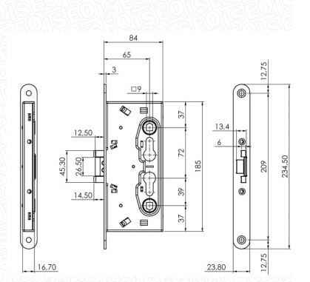 | 216120654 | ISEO | Замок противопажарный ИСЕО Ключ управляет засовами и убирает защелку. Ручка убирает защелку. | 1 комплект
 |  | 32415 | ISEO | Ручка установлена с отверстием цилиндра. Для огнестойких дверей и паники выход огнестойких дверей EN179. В комплекте: ручка толкателя мм 125, крепежные винты для дверей до 63 мм. | 1 комплект
 |  | 214110654 | ISEO | ЗАМОК ДЛЯ ЛЕВОГО И ПРАВИЛЬНОГО ПОЖАРОУСТОЙЧИВЫХ ПАНИКОВ. (ВНЕШНЯЯ РУЧКА). 1 боковая точка, только защелка Внутренний: защелка, управляемая устройством выхода от паники, ручкой или ключом. Внешний: защелка, управляемая ключом и ручкой только если включено ключом. Лицевая панель округлая, мм 24х3, оцинкованная. Выход паники из двух частей, толкатель мм 9. Расстояние, мм 72. Задний угол, мм 65 | 1 комплект

